基础信息
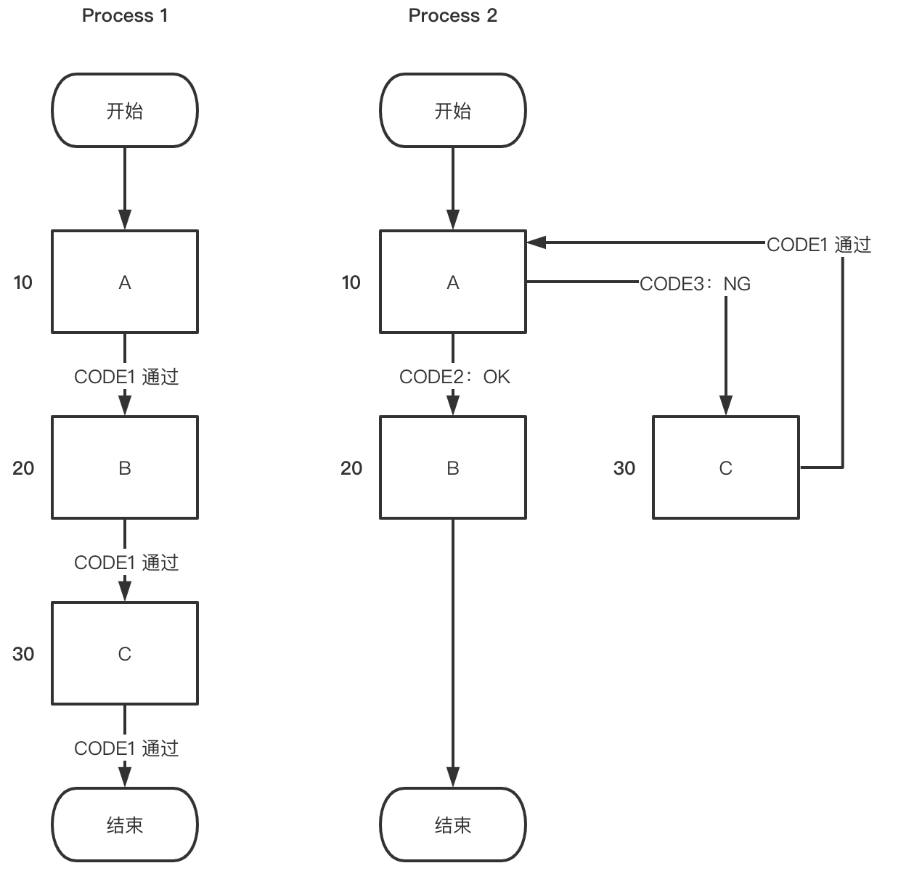
工艺路线编码 | 工艺路线名称 | 工艺路线描述 | 路线类型 | 路线状态
Process1 | 工艺路线1 | 工艺路线1
Process2 | 工艺路线2 | 工艺路线2

